Hoja1
2023-07-03 13:07:54

LA PAZ 28 - HAEDO 4460-2005
BUENOS AIRES luquearti@gmail.com
____________________________________________________________________________________
"Bisagras t/ ESCALERA"
"HIERRO PULIDO"
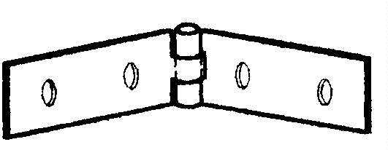

COD. | DESCRIPCION | PRECIO
B-510 | Bisagra t/ ESCALERA 19 x 75 | $ 121.02
B-511 | Bisagra t/ ESCALERA 25 x 100 | $ 152.95
B-512 | Bisagra t/ ESCALERA 25 x 150 | $ 186.47

Envase: CAJA X 24 U.

N

